Sheet1
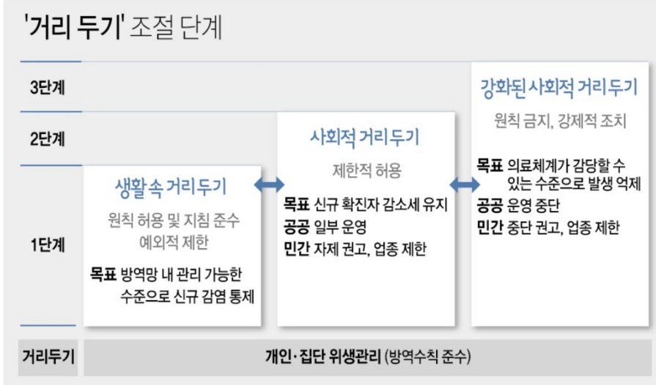
Case | 시작일시 | 종료일시 | 단계 | 추가설명 | 구분 | 18시 이전 | 18시 이후 | 시간제한 | 감염재생산지수(가중평균) | 소수3째자리 반올림
방역1 | 2020-03-23 | 2020-04-05 | 3 | 고강도 사회적 거리두기 | 사적모임 | inf | inf | inf | 0.805 | 헬스장, 클럽, 유흥시설 등 운영 중단 |  |  | 적정거리 1.4m
방역2 | 2020-04-06 | 2020-04-19 | 3 | 고강도 사회적 거리두기 | 사적모임 | inf | inf | inf | 0.600 | 헬스장, 클럽, 유흥시설 등 운영 중단 권고, 국민 외출/모임 자제 권고
방역3 | 2020-04-20 | 2020-05-05 | 2 | 완화된 사회적 거리두기 | 사적모임 | inf | inf | inf | 0.619 | 헬스장, 클럽, 유흥시설 등 운영 자제 권고, 국민 외출/모임 자제 권고
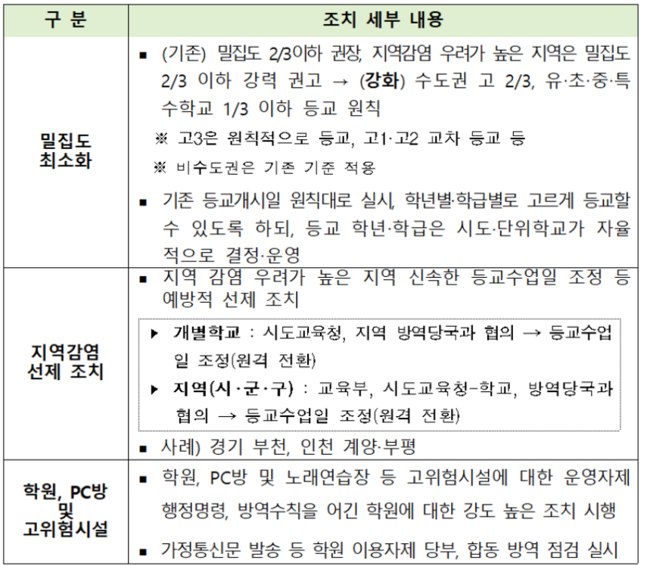
방역4 | 2020-05-06 | 2020-05-28 | 1 | 생활 속 거리두기 | 사적모임 | inf | inf | inf | 2.110 | 마스크착용, 두팔간격벌리기등 만 지키면 행사,모임 가능 |  |  | 확진자 수 10명 이하
방역5 | 2020-05-29 | 2020-06-27 | 1 | 강화된 방역조치 | 사적모임 | inf | inf | inf | 1.080 | pc방, 노래방, 유흥주점에 대한 행정조치, 공공시설 운영중단 |  |  | QR 등장(시범적 운영)
방역6 | 2020-06-28 | 2020-08-15 | 1 | 새로운 사회적 거리두기 | 사적모임 | inf | inf | inf | 1.074 |  |  |  | 기존의 생활속거리두기단계 = 새로운 1단계 |  | http://ncov.mohw.go.kr/tcmBoardView.do?contSeq=355170
방역7 | 2020-08-16 | 2020-08-31 | 2 |  | 사적모임 | 50 | 50 | inf | 2.051 | pc방, 노래방, 유흥주점등등 그리고 국공립시설 운영 중단 | 2차 유행 |  | 2미터 간격 유지
방역8 | 2020-09-01 | 2020-09-13 | 2.5 | 강화된 사회적 거리두기 2단계 | 사적모임 | 50 | 50 | 21 | 0.775 | 9시 이후 배달만 허용, 학원 10인이상 집합금지, 체육시설 집합금지 |  |  | http://ncov.mohw.go.kr/infoBoardView.do?brdId=3&brdGubun=32&dataGubun=&ncvContSeq=3656&contSeq=3656&board_id=&gubun
방역9 | 2020-09-14 | 2020-09-27 | 2 |  | 사적모임 | 50 | 50 | inf | 0.819
방역10 | 2020-09-28 | 2020-10-11 | 2 | 추석특별 방역기간 거리두기 강화 | 사적모임 | 50 | 50 | inf | 0.904 | 국공립시설 이용인원 절반이하로, 클럽, 유흥주점 등 고위험시설 운영금지, PC방 좌석 띄워 앉기, 음식점카페 1M 거리두기 |  | 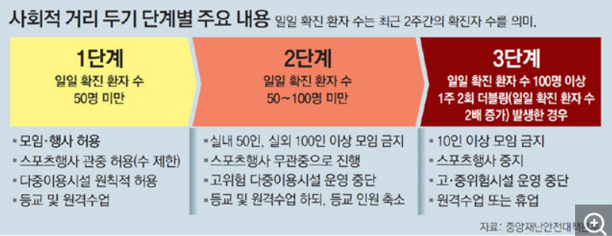 |  | https://www.korea.kr/news/policyNewsView.do?newsId=148878262
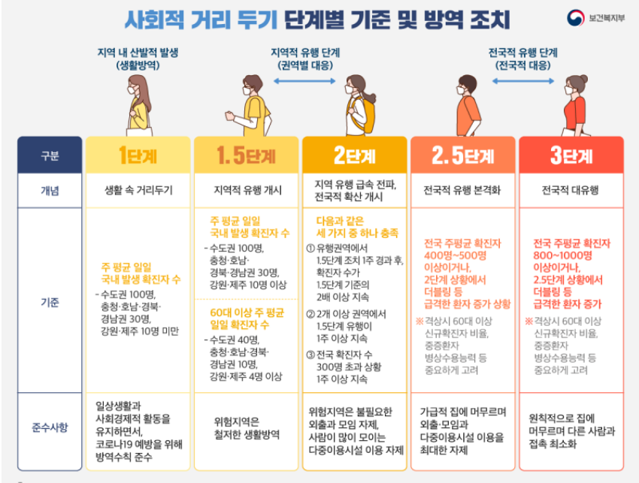
방역11 | 2020-10-12 | 2020-11-06 | 1 | 수도권은 2단계 일부 수칙 유지(인원 수 둥) | 사적모임 | 50 | 50 | inf | 1.073 | 집합,모임,행사 자제 100명이상일 시 인원통제, 국공립시설 인원수용 50%까지, 유흥시설 운영은 가능하나 인원 제한, 예배실 좌석 30%이내 대면예배 가능, 학교 등교인원 제한 완화(2/3)
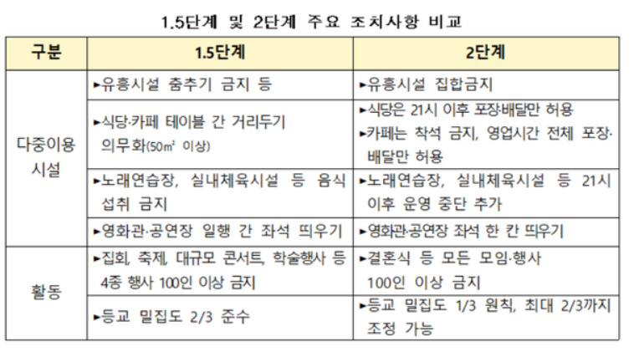
방역12 | 2020-11-07 | 2020-11-18 | 1 | 거리두기 5단계 세분화 | 사적모임 | inf | inf | inf | 1.248 | 11월 1일 거리두기 3단계 > 5단계 분화 발표, 7일 적용
방역13 | 2020-11-19 | 2020-11-23 | 1.5 |  | 사적모임 | inf | inf | 21 | 1.484 | 음식 섭취 금지, 4m^2당 1명 | 3차 유행
방역14 | 2020-11-24 | 2020-11-30 | 2 |  | 사적모임 | inf | inf | 21 | 1.373 | 클럽, 헌팅포차 등 집합금지, 8m^2당 1명
방역15 | 2020-12-01 | 2020-12-07 | 2+alpha | 2단계수준을 유지하되 업종별 방역강화(젊은층 방역 강화) | 사적모임 | inf | inf | 21 | 1.216
방역16 | 2020-12-08 | 2020-12-22 | 2.5 |  | 사적모임 | inf | inf | 21 | 1.213 | 노래방, 체육시설 등 집합금지, 8m^2당 1명
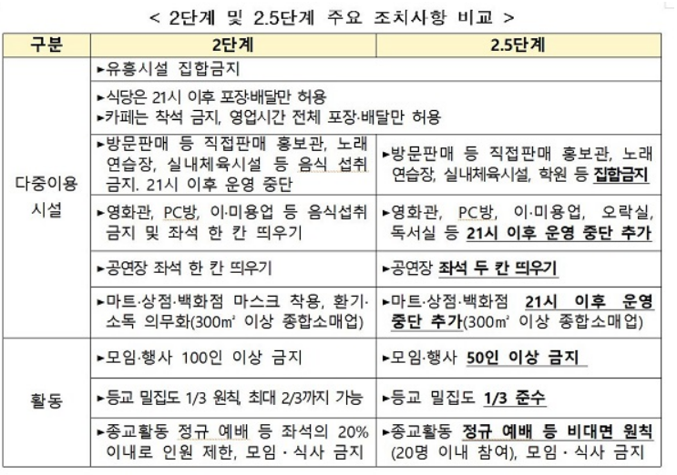
방역17 | 2020-12-23 | 2021-01-16 | 2.5 | 사적모임 금지조항 추가 | 사적모임 | 5 | 5 | 21 | 0.951 |  | 12월 28일 알파변이
방역18 | 2021-01-17 | 2021-02-14 | 2.5 | 헬스장, 노래방,학원등 조건부 허용, 카페운영 완화 | 사적모임 | 5 | 5 | 21 | 0.953 | 매장이용시간 제한
방역19 | 2021-02-15 | 2021-06-30 | 2 | 사적모임 금지조항 유지, 단계만 하향 | 사적모임 | 5 | 5 | 22 | 1.074 | 영화관, pc방, 오락실, 학원, 독서실, 이미용업은 제한 해제 | 2월 26일 백신접종 시작/ 4월22일 국내 델타변이 확진자 첫 등장/
방역20 | 2021-07-01 | 2021-07-11 | 2 | 7월 새 거리두기 시행을 결정했었으나 수도권 확진자 급증으로 기존 거리두기 유지하며 새 거리두기 시행 유예, 접종완료자에 한해 사적모임 7인까지 가능, 새 거리두기 3단계보다 기존2단계가 유흥시설등의 업종 제한의 방역수위가 더 높다고 판단, 기존 거리두기 유예할까 말까하다 최종적으로 12일 신거리두기 4단계 적용 결정 | 사적모임 | 5 | 5 | 22 | 1.236 | 새로운 거리두기 억제, 지역유행/인원제한, 권역유행/모임금지, 대유행/외출금지 로 구분, 7월부터 시행 | 7월 7일 4차 유행 진입 |  |  |  |  | https://nursing.snu.ac.kr/board/notice?bm=v&bbsidx=153238
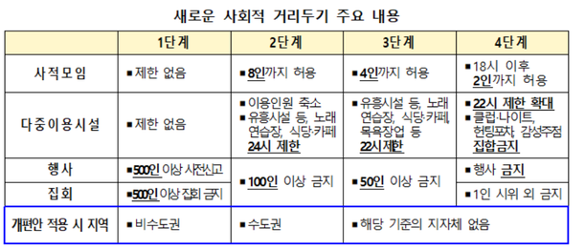
방역21 | 2021-07-12 | 2021-07-25 | 4 | 간소화 거리두기 적용 | 사적모임 | 4 | 2 | 22 | 1.185
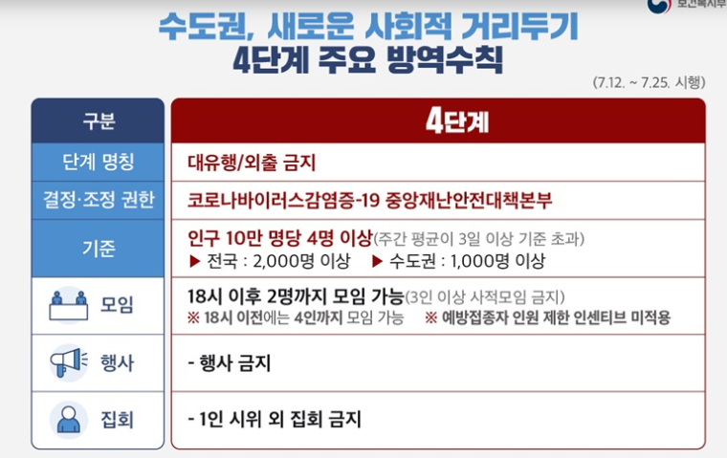
방역22 | 2021-07-26 | 2021-08-08 | 4 | 최소 인원이 필요한 스포츠 경기에 대한 사적모임 예외 미적용, 공무/기업에 필수적 행사도 금지 | 사적모임 | 4 | 2 | 22 | 1.019 |  | 8월 3일 델타 플러스
방역23 | 2021-08-09 | 2021-08-22 | 4 | 이,미용업 제한시간 해제(실효성이 낮기때문), 정규 종교활동 약간 완화 | 사적모임 | 4 | 2 | 22 | 1.052
방역24 | 2021-08-23 | 2021-09-05 | 4 | 노래방,식당,카페 21시까지/예방접종 완료자 포함할 경우 18시 이후 4명까지 가능 | 사적모임 | 4 | 2 | 22 | 0.986 |  | 9월 3일 뮤 변이/ 9월 첫째주 감마변이
방역25 | 2021-09-06 | ~ | 4 | 식당. 카페 등에서 백신접종 완료자를 포함할 경우 18시 이후 6명까지 모임 가능, 영업시간 22시로 제한 완화 | 사적모임 | 4 | 2 | 22 | 1.010

